个人
模块 | 维度 | 功能 | 展示数据 | 备注 | 展示形式
饼状图：反映部分与总体的关系 柱状图：比较两个或两个以上的价值 折线图：标示数量增减变化的趋势（标题，数据，图例）；点击展示的图形或数据可进入对应的模块
个人信息 （执行层，看到的数据都是关于自己的） | 人 | 员工信息管理 | 支持修改头像，修改密码； 头像、姓名、员工编号、地区、项目组/部门、入职时间、离职时间，转正时间，在职时间、学历、专业、出生年月日、年龄、状态（在职、离职、待离职）、个人邮箱账号（从招聘中引用，可修改）、联系电话、QQ号、目前住宿地址、邮箱、技能专业、当前技能等级、管理方向、管理级别，岗位，岗位层级 员工信息管理：包含组织结构，入职，离职，转正，员工合同管理，通讯录等信息 | 每个登录用户都能看到自己的信息 | 仅展示数据
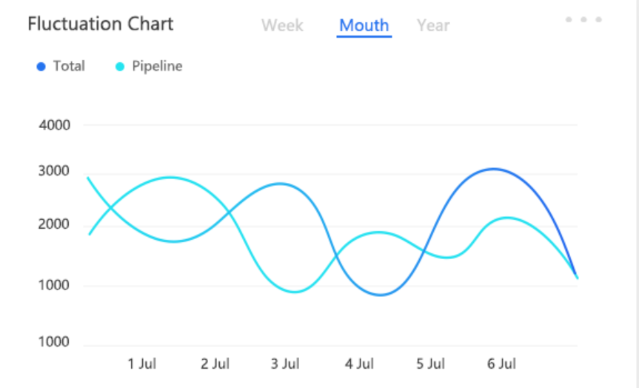
 |  | 技能（等级）晋升管理 | 技能数、已晋升次数、（按照月、季度、年度统计） | 未开发 | 仅展示数据
 |  | 管理等级晋升 | 已晋升次数、（按月、季度、年度统计） | 已开发 | 仅展示数据
 |  | 考勤(加班、请假、出勤) | 加班次数，请假次数，未打卡次数，出勤有误次数，（周、月、季度、年） | 未开发 | 柱状图
 | 钱 | 收入成本分析 | 收入金额、 支出金额（月、季、年、累计） | 已开发 | 仅展示数据
 |  | 项目奖金包 | 合计奖励次数、合计处罚次数、合计得分（周、月、季度、年度） |  | 柱状图
 |  | 业务提成 | 信息提供占额、业务揽接占额、业务洽谈占额、维护占额（月、季度、年度） | 需要在原来加需求 | 饼状图
 |  | 管理提成（项目责任制、项目启动奖） | 管理提成包分两个柱状图展示： 1.指标达标数、指标未达标数、（周、月、季度、年度） 2.对赌得分、制约得分、总得分、（周、月、季度、年度） 3.管理提成额度（周、月、季度、年度（柱状图+折线图，每周跟每周的数据对比....） | 需要在原来加需求 | 柱状图+折线图
 |  | 资金方 | 1.投资额、收益额（周、月、季度、年度） 2.提成收益情况：每周、每月、每季度、每年收益对比 | 未有需求 | 柱状图+折线图
 |  | 员工持股 | 未有需求（待定）
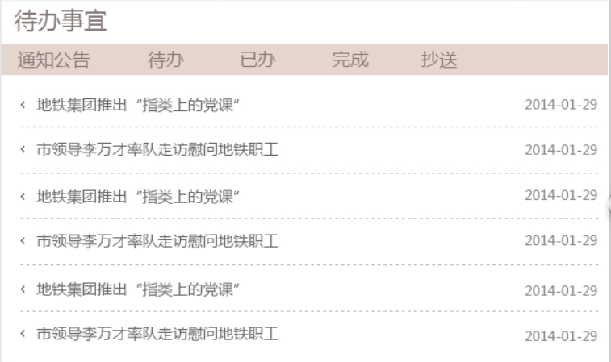
 |  | 费用借款与报销管理 | 报销：报销单总数、已报销笔数、未报销单数、已审核通过单数、未审核通过单数、到审核单数、已报销金额、待报销金额、报销总金额（日、周、月、季度、年度），报销频率：日、周、月、季度、年度、累计的已报销金额、已报销单数； 借支：借支单总数、已借支笔数、已审核通过单数、未审核通过单数、到审核单数、已借支金额、待借支金额、借支总金额（日、周、月、季度、年度、累计），借支频率：日、周、月、季度、年度、累计的已借支金额、已借支单数； | 不确定目前功能是否有这个汇总 | 饼状图
 | 事 | 任务分配管理 | 接收次数（由他人分配给自己的任务），完成次数，未完成次数，分配次数（自己分配出去），分配完成次数，分配未完成次数，按周、月、季度、年度统计 |  | 饼状图
 |  | 人员调动 | 调动次数（周、月、季度、年度、累计） |  | 仅展示数据
 |  | 待办事件 | 事件按照（查看、制作、审核、确认、核对、分析进行分类汇总）、事件处理情况：查看未处理（待处理）、未查看未处）、逾期未处理、已处理区分显示；显示明细（按照优先级） 功能模块，标题，待办内容，时间 |  | 仅展示数据
 |  | 反馈 | 处理中数量、待处理数量、已处理数、合计（问题提出数量）、意见采纳量、意见不采纳量、合计（意见提供量） |  | 仅展示数据
 |  | 公告 | 待读公告明细，按照时间进行倒序显示公告列表：内容，时间 |  | 仅展示数据
 |  | 物资领用归还登记 | 物资领用数、物资归还数 |  | 仅展示数据
 |  | 资料管理 | 资料收集数、收集的资料课时、实际收集资料人工、未完成资料收集数（周、月、季度、年度、累计） |  | 仅展示数据
 |  | 考核管理 | 已掌握技能数、已完成技能内部理论考核课时、已完成管理课程数、已完成管理内部理论考核课时、已完成非主业课程数、已完成非主业内部理论考核课时、已完成思想意识课程数、已完成思想意识内部理论考核课时、待实施技能课程数、待实施管理课程数、待实施非主业课程数、待实施思想意识课程数（周、月、季度、年度、累计） |  | 仅展示数据
 | 商务 | 客户信息管理 | 客户介绍量、有业务合作客户量、潜在客户量 | 把商务的三个模块：潜在客户量，成功合作量，待洽谈中，归为一个饼状图去展示，每一份点击对应进入相应的模块 | 饼状图
 |  | 市场信息管理 | 成功合作量、业务介绍量、未合作成功量（业务类型：通信、软件、物联网、营销，所有业务）（周、月、季度、年度）
 |  | 商务洽谈 | 待洽谈量、已完成洽谈量、洽谈中（周、月、季度、年度、累计）

